Лист1
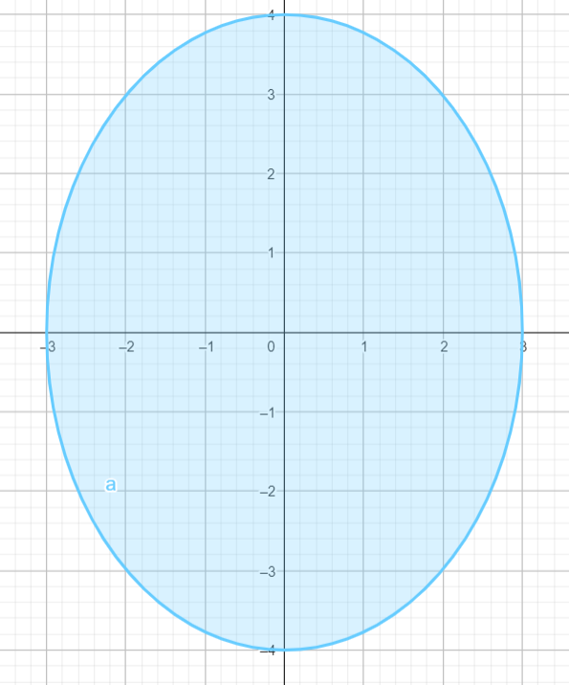
Граничные условия
Точки | A | B | C | D | E | F | K
x | 0 | 1 | 2 | 3 | 4 | 4.714 | 5
y | 3 | 2.9393876913 | 2.749545417 | 2.4 | 1.8 | 1.0000767171 | 0
 | 0 | 2.9393876913 | 5.4990908339 | 7.2 | 7.2 | 4.7143616442 | 0

Коэффициенты при неизвестных |  |  |  |  | Коэф | 0.25 |  |  |  |  |  |  |  |  | Св. члены |  | Xс | макс = | 0.5
U1 | U2 | U3 | U4 | U5 | U6 | U7 | U8 | U9 | U10 | U11 | U12 | U13 | U14
1 | -0.5 | 0 | 0 | -0.25 | 0 | 0 | 0 | 0 | 0 | 0 | 0 | 0 | 0 |  | 0 |  | 0.25
-0.25 | 1 | -0.25 | 0 | 0 | -0.25 | 0 | 0 | 0 | 0 | 0 | 0 | 0 | 0 |  | 0.73484692283 |  | 0.25
0 | -0.25 | 1 | -0.25 | 0 | 0 | -0.25 | 0 | 0 | 0 | 0 | 0 | 0 | 0 |  | 1.3747727085 |  | 0.25
0 | 0 | -0.25 | 1 | 0 | 0 | 0 | -0.25 | 0 | 0 | 0 | 0 | 0 | 0 |  | 3.1747727085 |  | 0.5
-0.25 | -0.5 | 0 | 0 | 1 | 0 | 0 | 0 | 0 | -0.25 | 0 | 0 | 0 | 0 |  | 0 |  | 0
0 | -0.25 | 0 | 0 | -0.25 | 1 | -0.25 | 0 | 0 | 0 | -0.25 | 0 | 0 | 0 |  | 0 |  | 0
0 | 0 | -0.25 | 0 | 0 | -0.25 | 1 | -0.25 | 0 | 0 | 0 | -0.25 | 0 | 0 |  | 0 |  | 0
0 | 0 | 0 | -0.25 | 0 | 0 | -0.25 | 1 | -0.25 | 0 | 0 | 0 | -0.25 | 0 |  | 0 |  | 0
0 | 0 | 0 | 0 | 0 | 0 | 0 | -0.25 | 1 | 0 | 0 | 0 | 0 | -0.25 |  | 2.9785904111 |  | 0.5
0 | 0 | 0 | 0 | -0.5 | 0 | 0 | 0 | 0 | 1 | -0.5 | 0 | 0 | 0 |  | 0 |  | 0
0 | 0 | 0 | 0 | 0 | -0.5 | 0 | 0 | 0 | -0.25 | 1 | -0.25 | 0 | 0 |  | 0 |  | 0
0 | 0 | 0 | 0 | 0 | 0 | -0.5 | 0 | 0 | 0 | -0.25 | 1 | -0.25 | 0 |  | 0 |  | 0
0 | 0 | 0 | 0 | 0 | 0 | 0 | -0.5 | 0 | 0 | 0 | -0.25 | 1 | -0.25 |  | 0 |  | 0
0 | 0 | 0 | 0 | 0 | 0 | 0 | 0 | -0.5 | 0 | 0 | 0 | -0.25 | 1 |  | 0 |  | 0.25
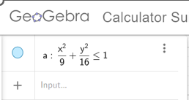
обратная матрица |  |  |  |  |  |  |  |  |  |  |  |  |  |  | Решение |  | X1 | макс = | 11.929112501
1.5060101937 | 1.3655807299 | 0.50523949227 | 0.19021422093 | 0.65846004488 | 0.62814295021 | 0.46516301825 | 0.25561739145 | 0.092637459496 | 0.2498435178 | 0.34091402634 | 0.23582611954 | 0.13722743356 | 0.057466223265 |  | 2.5778982284 | U1 | 6.6883428216
0.5886540828 | 1.8987414715 | 0.6895776471 | 0.25529945937 | 0.45587485966 | 0.81633035414 | 0.6042696575 | 0.33162019039 | 0.11955949375 | 0.20925750086 | 0.38115514376 | 0.28977521918 | 0.17367607547 | 0.073308892305 |  | 3.509933375 | U2 | 6.8871000478
0.26231099719 | 0.77998552679 | 1.5194995976 | 0.49994413885 | 0.26925846195 | 0.53730359127 | 0.79806872483 | 0.48027695777 | 0.1696135199 | 0.13870962967 | 0.28558005674 | 0.32759737633 | 0.22674072375 | 0.099088560913 |  | 4.7545547533 | U3 | 6.3939778636
0.11128758234 | 0.31493605571 | 0.50934422251 | 1.276056085 | 0.13021427365 | 0.26739628835 | 0.44638474932 | 0.59488011751 | 0.20244000705 | 0.071086611957 | 0.15413217418 | 0.20695918446 | 0.22731981433 | 0.10743995534 |  | 5.5858362247 | U4 | 4.6198771217
0.84673260919 | 1.6648399766 | 0.64180267489 | 0.25025796498 | 1.7220904602 | 0.87991109257 | 0.65211275802 | 0.35922918503 | 0.13143085048 | 0.58085906951 | 0.60134581784 | 0.3637540398 | 0.20155758332 | 0.08324710845 |  | 3.2917261637 | U5 | 8.9791711908
0.58629514032 | 1.4493996295 | 0.73357149852 | 0.33103947772 | 0.89578093182 | 2.0998748751 | 1.1538468869 | 0.59058641234 | 0.2159869956 | 0.44847685594 | 0.89812649195 | 0.59567738086 | 0.33073614456 | 0.13668078504 |  | 3.7678928269 | U6 | 10.466079506
0.3493023236 | 0.90626457991 | 0.87907652086 | 0.46842101101 | 0.49094471449 | 1.0654877226 | 2.1416204925 | 0.99460752319 | 0.3564545788 | 0.27449440588 | 0.60703290901 | 0.81365510168 | 0.50596700522 | 0.215605396 |  | 4.4233585796 | U7 | 10.068934285
0.18283933217 | 0.47975869604 | 0.51787729241 | 0.60428020117 | 0.25159863265 | 0.53228156211 | 0.98747027244 | 1.8992435122 | 0.64014650829 | 0.14563681816 | 0.33094863998 | 0.50023936149 | 0.68253853355 | 0.33067126046 |  | 4.8896993116 | U8 | 8.0855306232
0.066808316763 | 0.17445792885 | 0.18363983973 | 0.20598430089 | 0.092775338203 | 0.19502456573 | 0.35411712918 | 0.64029736382 | 1.3708184987 | 0.054634235161 | 0.12576160244 | 0.19875337372 | 0.31513476326 | 0.42148831549 |  | 5.1177230844 | U9 | 4.3996955719
0.70361207744 | 1.4962962332 | 0.68281591307 | 0.30021872024 | 1.3181520766 | 1.2588407118 | 0.93474869882 | 0.51805896788 | 0.19396695493 | 1.6550777585 | 1.3021589575 | 0.63963960128 | 0.32165074877 | 0.12890442593 |  | 3.5691396765 | U10 | 11.454141846
0.5604915457 | 1.3277524899 | 0.72382915125 | 0.3501794755 | 0.91421369294 | 1.637770331 | 1.2173846396 | 0.67688875074 | 0.25650305939 | 0.72929644753 | 2.0029720972 | 0.91552516276 | 0.44174391423 | 0.1745617434 |  | 3.8465531892 | U11 | 11.929112501
0.36576382472 | 0.91591446735 | 0.74535769488 | 0.43842022632 | 0.54714083154 | 1.092490862 | 1.6270960858 | 1.0083232104 | 0.4000712914 | 0.36515431973 | 0.91347644738 | 1.8311062881 | 0.78385261902 | 0.2959809776 |  | 4.2812874266 | U12 | 11.330149146
0.20395910599 | 0.52337621969 | 0.49944858655 | 0.46665940776 | 0.29246020425 | 0.60121767175 | 1.0077587187 | 1.3671890445 | 0.63087294862 | 0.18233201963 | 0.43686787428 | 0.78158978611 | 1.6817325514 | 0.57815137501 |  | 4.4318793579 | U13 | 9.2536155143
0.084393934878 | 0.21807301935 | 0.2166820665 | 0.21965700238 | 0.11950272016 | 0.2478167008 | 0.42899824428 | 0.66194594303 | 0.84312748651 | 0.072900122489 | 0.17209776979 | 0.29477413339 | 0.57800051948 | 1.3552820015 |  | 3.6668313817 | U14 | 5.5132516645

 |  |  |  |  | Приближенное решение задачи
 |  |  |  |  | 0 | 2.9393876913 | 5.4990908339 | 7.2 |  |  |  |  |  | Число обусловленности матрицы |  |  |  | 11.929112501
 |  |  |  |  | 2.5778982284 | 3.509933375 | 4.7545547533 | 5.5858362247 | 7.2
 |  |  |  |  | 3.2917261637 | 3.7678928269 | 4.4233585796 | 4.8896993116 | 5.1177230844 | 4.7143616442 |  |  |  | Следовательно система плохо обусловлена
 |  |  |  |  | 3.5691396765 | 3.8465531892 | 4.2812874266 | 4.4318793579 | 3.6668313817 | 0

